index.html
OK | {% extends "base.html" %} | テンプレートを継承 | OK
 | {% block title %} | タイトル表示(継承元で枠定義) | OK
 | 本棚アプリ | ↑ | OK
 | {% endblock title %} | ↑ | OK
 | {% block h1 %} | ↑ | OK
 | 本棚アプリ | ↑ | OK
 | {% endblock h1 %} | ↑ | OK
 | {% block content %} | メインの表示(継承元で定義) | OK
 | <div class="row"> | Bootstrapのグリッドシステムを使って、画面を2つの列に分割しています。 左（9列）：object_list（id順で本を表示） 右（3列）：page_obj（評価順のTOP2表示） | OK
 | {% comment %} id順の表示 {% endcomment %} | - | OK
 | <div class="col-9"> | 左（9列）：object_list（id順で本を表示） | OK
 | {% for item in object_list %} | "object_list": object_list, views.pyから渡された。ループして全部周る。 | OK
 | <div class="p-4 m-4 bg-light border border-success rounded"> | bootstrap | OK
 | <h2 class="text-success">{{ item.title }}</h2> | タイトル表示 | OK
 | {% if item.thumbnail %} | thumbnailが存在するとき | OK
 | <img src="{{ item.thumbnail.url }}" | 表示対象の指定。 | OK
 | class="img-thumbnail" | ↑ | OK
 | height="200" | ↑ | OK
 | width="200" | ↑ | OK
 | alt="{{ item.title }} thumbnail" /> | ↑ | OK
 | {% else %} | thumbnailが存在しないとき | OK
 | <p>画像がありません</p> | 文章表示 | OK
 | {% endif %} | ↑ | OK
 | <h3>カテゴリ{{ item.category }}</h3> | カテゴリーの表示 | OK
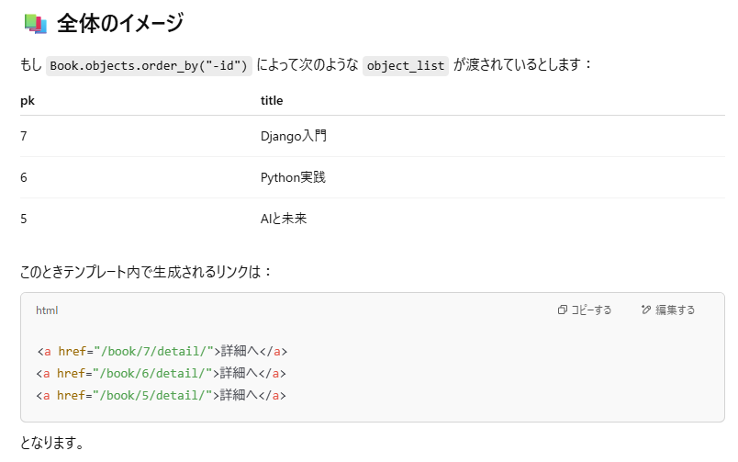
 | <div class="mt-3"> | bootstrap用class指定 | OK
 | <a href="{% url 'detail-book' item.pk %}">詳細へ</a> | itme.pk, detail-bookを踏まえて… 例えばどんなurlになる？ ↓ 右の図のようになる。 urls.pyで下記の定義 path("book/<int:pk>/detail/", views.DetailBookView.as_view(), name="detail-book"), ここにitem.pk(主キー)を渡しているから、図のようになる。 | OK
 | </div> | - | OK
 | </div> | - | OK
 | {% endfor %} | 全部回るループ | OK
 | </div> | - | OK
 | {% comment %} 評価順の表示 {% endcomment %} | - | OK
 | <div class="col-3"> | 右（3列）：page_obj（評価順のTOP2表示） | OK
 | <h2>評価順TOP2</h2> | タイトル表示 | OK
 | {% for ranking_book in page_obj %} | views.pyからもらっている "page_obj": page_obj, をループで見る。 | OK
 | <div class="p-4 m-4 bg-light border border-success rounded"> | bootstrap | OK
 | <h3 class="text-success">{{ ranking_book.title }}</h3> | タイトル表示 | OK
 | {% if ranking_book.thumbnail %} | サムネイル画像登録あれば | OK
 | <img src="{{ ranking_book.thumbnail.url }}" | 画像表示 | OK
 | class="img-thumbnail" | ↑ | OK
 | height="100" | ↑ | OK
 | width="100" | ↑ | OK
 | alt="{{ ranking_book.title }} thumbnail" /> | ↑ | OK
 | <h4>評価：{{ ranking_book.avg_rating | floatformat }}点</h4> | 小数点以下を四捨五入で表示。 | OK
 | <a href="{% url 'detail-book' ranking_book.id %}">詳細を見る</a> | 詳細viewへのリンク | OK
 | {% else %} | 画像が無い場合の表示 | OK
 | <p>画像がありません</p> | ↑ | OK
 | {% endif %} | ↑ | OK
 | </div> | - | OK
 | {% endfor %} | - | OK
 | {% include "book/components/pagination.html" %} | pagination.htmlの読み込み。 | OK
 | </div> | - | OK
 | </div> | - | OK
 | {% endblock content %} | - | OK

